关系图
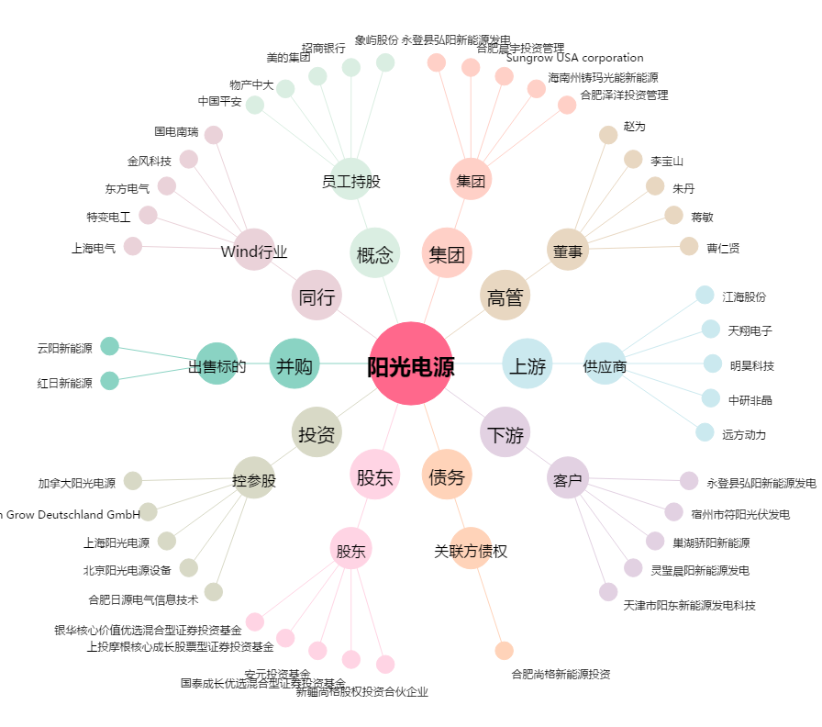
阳光电源[300274.SZ] - 关系概览图

